Worksheet
Изображение* | ID | Код | Артикул* | Название товара* | Цена, руб.* | Основной | Удаленный | В пути | 0 | Ваш заказ
Унитазы, инсталяции и арматура
Системы инсталяции
Системы инсталяции VIEIR
Кнопки смыва VIEIR
 | 878134 | VER-000445 | VRQ61B-F | 60 Кнопка смыва БЕЛАЯ для инсталяции механическая, круглые клавиши (20/1шт) | 1 200.65 руб. | 5 | 0 | 0 | шт | 0
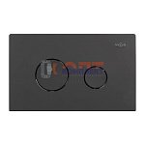 | 878135 | VER-000446 | VRQ61B-C | 60 Кнопка смыва ЧЕРНАЯ для инсталяции механическая, круглые клавиши (20/1шт) | 1 200.65 руб. | 4 | 0 | 0 | шт | 0
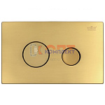 | 878136 | VER-000447 | VRQ61B-S | 60 Кнопка смыва ЗОЛОТО для инсталяции механическая, круглые клавиши (20/1шт) | 2 143.25 руб. | 4 | 0 | 0 | шт | 0
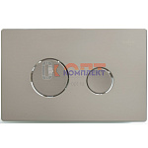 | 878137 | VER-000448 | VRQ61B-G | 60 Кнопка смыва САТИН для инсталяции механическая, круглые клавиши (20/1шт) | 2 140.22 руб. | 5 | 0 | 0 | шт | 0
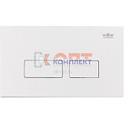 | 878138 | VER-000449 | VRQ62A-F | 60 Кнопка смыва БЕЛАЯ для инсталяции механическая, квадратные клавиши (20/1шт) | 1 212.79 руб. | 5 | 0 | 0 | шт | 0
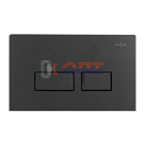 | 878139 | VER-000450 | VRQ62A-C | 60 Кнопка смыва ЧЕРНАЯ для инсталяции механическая, квадратные клавиши (20/1шт) | 1 212.79 руб. | 4 | 0 | 0 | шт | 0
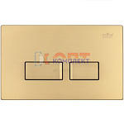 | 878140 | VER-000451 | VRQ62A-S | 60 Кнопка смыва ЗОЛОТО для инсталяции механическая, квадратные клавиши (20/1шт) | 2 152.36 руб. | 5 | 0 | 0 | шт | 0
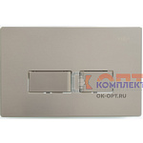 | 878141 | VER-000452 | VRQ62A-G | 60 Кнопка смыва САТИН для инсталяции механическая, квадратные клавиши (20/1шт) | 2 152.36 руб. | 5 | 0 | 0 | шт | 0
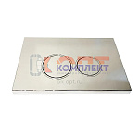 | 880061 | VER-000651 | VRQ73-1 | 71 Кнопка смыва для инсталляции механическая, круглые клавиши, хром VRQ73-1 (20/1шт) | 1 487.53 руб. | 2 | 0 | 0 | шт | 0
 | 880062 | VER-000652 | VRQ73-2 | 71 Кнопка смыва для инсталяции механическая, цвет хром, квадратные клавиши (50/1шт) | 1 487.53 руб. | 7 | 0 | 0 | шт | 0
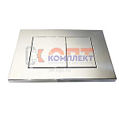 | 880063 | VER-000653 | VRQ73-3 | 71 Кнопка смыва для инсталяции механическая, цвет хром, квадратные клавиши (50/1шт) | 1 487.53 руб. | 6 | 0 | 0 | шт | 0
 | 880064 | VER-000654 | VRQ74-1F | 71 Кнопка смыва для инсталяции механическая, цвет белый матовый, круглые клавиши (50/1шт) | 1 132.34 руб. | 6 | 0 | 0 | шт | 0
 | 880065 | VER-000655 | VRQ74-2F | 71 Кнопка смыва для инсталяции механическая, цвет белый матовый, квадратные клавиши (50/1шт) | 1 132.34 руб. | 6 | 0 | 0 | шт | 0
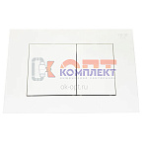 | 880066 | VER-000656 | VRQ74-3F | 71 Кнопка смыва для инсталяции механическая, цвет белый матовый, квадратные клавиши (50/1шт) | 1 132.34 руб. | 5 | 0 | 0 | шт | 0
 | 880067 | VER-000657 | VRQ75-1C | 71 Кнопка смыва для инсталяции механическая, цвет черный матовый, круглые клавиши (50/1шт) | 1 132.34 руб. | 3 | 0 | 0 | шт | 0
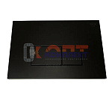 | 880068 | VER-000658 | VRQ75-2C | 71 Кнопка смыва для инсталяции механическая, цвет черный матовый, квадратные клавиши (50/1шт) | 1 132.34 руб. | 5 | 0 | 0 | шт | 0
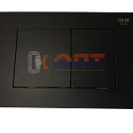 | 880069 | VER-000659 | VRQ75-3C | 71 Кнопка смыва для инсталяции механическая, цвет черный матовый, квадратные клавиши (50/1шт) | 1 132.34 руб. | 6 | 0 | 0 | шт | 0
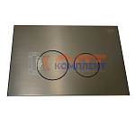 | 880070 | VER-000660 | VRQ76-1G | 71 Кнопка смыва МЕТАЛЛ для инсталяции механическая, цвет графит , круглые клавиши (50/1шт) | 2 199.42 руб. | 6 | 0 | 0 | шт | 0
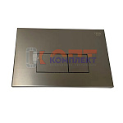 | 880071 | VER-000661 | VRQ76-2G | 71 Кнопка смыва МЕТАЛЛ для инсталяции механическая, цвет графит , квадратные клавиши (50/1шт) | 2 199.42 руб. | 4 | 0 | 0 | шт | 0
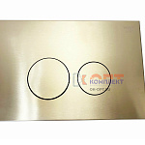 | 880072 | VER-000662 | VRQ77-1S | 71 Кнопка смыва МЕТАЛЛ для инсталяции механическая, цвет матовое золото, круглые клавиши (50/1шт) | 2 202.45 руб. | 6 | 0 | 0 | шт | 0
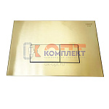 | 880073 | VER-000663 | VRQ77-2S | 71 Кнопка смыва МЕТАЛЛ для инсталяции механическая, цвет матовое золото, квадратные клавиши (50/1шт) | 2 199.42 руб. | 6 | 0 | 0 | шт | 0
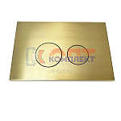 | 880074 | VER-000664 | VRQ78-1D | 71 Кнопка смыва МЕТАЛЛ для инсталяции механическая, цвет латунный матовый, круглые клавиши (50/1шт) | 2 199.42 руб. | 6 | 0 | 0 | шт | 0
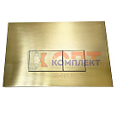 | 880075 | VER-000665 | VRQ78-2D | 71 Кнопка смыва МЕТАЛЛ для инсталяции механическая, цвет латунный матовый, квадратные клавиши (50шт) | 2 199.42 руб. | 2 | 0 | 0 | шт | 0
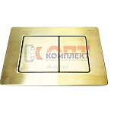 | 880076 | VER-000666 | VRQ78-3D | 71 Кнопка смыва МЕТАЛЛ для инсталяции механическая, цвет латунный матовый, квадратные клавиши (50шт) | 2 199.42 руб. | 2 | 0 | 0 | шт | 0
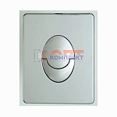 | 954055 | VER-000877 | VRQ66-4 | 79 Кнопка смыва для инсталяции механическая хром (20/1шт) | 1 493.60 руб. | 0 | 0 | 0 | шт | 0
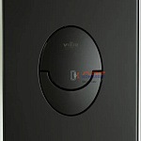 | 954056 | VER-000878 | VRQ66-4C | 79 Кнопка смыва для инсталяции механическая, черный (20/1шт) | 1 232.52 руб. | 0 | 0 | 0 | шт | 0
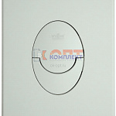 | 954057 | VER-000879 | VRQ66-4F | 79 Кнопка смыва для инсталяции механическая, белый (20/1шт) | 1 232.52 руб. | 0 | 0 | 0 | шт | 0
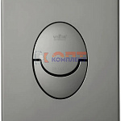 | 954058 | VER-000880 | VRQ66-4G | 79 Кнопка смыва для инсталяции механическая, серый (20/1шт) | 2 175.13 руб. | 0 | 0 | 0 | шт | 0
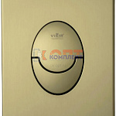 | 954059 | VER-000881 | VRQ66-4S | 79 Кнопка смыва для инсталяции механическая, золотой (20/1шт) | 2 175.13 руб. | 0 | 0 | 0 | шт | 0
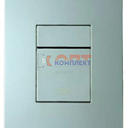 | 954061 | VER-000898 | VRQ67-5 | 79 Кнопка смыва для инсталяции механическая хром (20/1шт) | 1 496.63 руб. | 0 | 0 | 0 | шт | 0
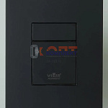 | 954062 | VER-000899 | VRQ67-5C | 79 Кнопка смыва для инсталяции механическая, черный (20/1шт) | 1 235.56 руб. | 1 | 0 | 0 | шт | 0
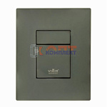 | 954063 | VER-000900 | VRQ67-5G | 79 Кнопка смыва для инсталяции механическая, серый (20/1шт) | 2 176.65 руб. | 0 | 0 | 0 | шт | 0
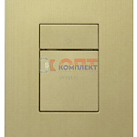 | 954064 | VER-000901 | VRQ67-5S | 79 Кнопка смыва для инсталяции механическая, золотой (20/1шт) | 2 176.65 руб. | 0 | 0 | 0 | шт | 0
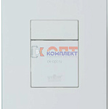 | 954065 | VER-000902 | VRQ67-5F | 79 Кнопка смыва для инсталяции механическая, белый (20/1шт) | 1 235.56 руб. | 0 | 0 | 0 | шт | 0
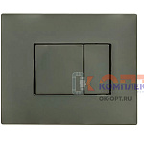 | 885409 | VER-001481 | VRQ76-3G | 71 Кнопка смыва для инсталяции механическая, цвет графит, квадратные клавиши (48/1шт) | 2 202.45 руб. | 0 | 0 | 0 | шт | 0
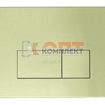 | 885410 | VER-001482 | VRQ77-3S | 71 Кнопка смыва для инсталяции механическая, цвет матовое золото, квадратные клавиши (48/1шт) | 2 202.45 руб. | 1 | 0 | 0 | шт | 0

